Hoja1
Avvisi Audiovisuales


Colonia Víctor F Ardon casa 6 Bloque D
Tegucigalpa M.D.C, Teléfono: 32490824
Correo. avvisiaudio@gmail.com RTN 08011996068335

COTIZACION DE SERVICIOS
 |  |  |  |  | Cotizacion N°
 |  |  |  |  | 2025-183

Avvisi Audiovisuales cuenta con gran experiencia en eventos de salón, publicidad y Marketing por lo cual se les dará una cotización puntual de los servicios requeridos.

Cliente |  | Banco de Occidente | Ejecutivo de Venta | Eufemio Martinez
Lugar del Evento |  | SPS | RTN
Fecha Emitida | Tiempo | Fecha Cotizada | Tipo de evento |  | N° Invitados
2025-06-16 | 1 dias | 21 de Junio | Corporativo |  | No determinado
Cantidad | Dias | Descripción |  | Unidad | Total
1 | 1 | Pantalla led de 3 x 3 metros de exterior |  | L18,000.00 | L18,000.00
1 | 1 | Arco led de 5 x 4 metros |  | L12,000.00 | L12,000.00
1 | 1 | Tarima de 5 x 3.75 metres |  | L6,500.00 | L6,500.00
1 | 1 | Audio Profesional JBL PRX 825 bajos dobles |  | L12,000.00 | L12,000.00
1 | 1 | DJ Booth led 2 x 1 metros |  | L5,000.00 | L5,000.00
1 | 1 | DJ profesional |  | L4,500.00 | L4,500.00
4 | 1 | Luces roboticas |  | L700.00 | L2,800.00
6 | 1 | Barras led |  | L500.00 | L3,000.00
2 | 1 | Maquinas de Humo verticales 1500w |  | L1,000.00 | L2,000.00
3 | 1 | Luces de jardin tipo foquitos de exterior |  | L1,000.00 | L3,000.00
1 | 1 | Trasporte local |  | L3,000.00 | L3,000.00
4 | 1 | Personal de montaje y de staff |  | L1,300.00 | L5,200.00
TIEMPO DE MANTENIMIENTO DE OFERTA: 30 DÍAS
1) El uso del equipo dependerá del montaje a realizar según las especificaciones del
cliente tomando en cuenta lugar, número de personas y duración.
2) La siguiente es una descripción de algunos servicios dentro del presupuesto:
resupuesto, personal de staff, presupuesto de operación, impuestos y permisos del montaje.
3) Los precios en esta cotización están sujetos a cambios según la logística que se maneje por parte de la organización de la actividad. El 50% del adelanto antes del evento y el 50% faltante terminado el sound check y el montaje o una cantidad acordada entre las partes.
4) El caso de que se cancele el evento se tendrá que dar un aviso 4 das antes para la devolución del dinero.
5) Cualquier daño al equipo causado por los invitados o participantes del evento, se reconocerá un porcentaje del valor del mismo según la gravedad del caso.
6) Si surge alguna consulta puede comunicarse al 32490824 y visitar nuestra página de Facebook https://www.facebook.com/Avvisicorporation/
 |  |  |  | Sub Total | L77,000.00
 |  |  |  | ISV 15 % | L11,550.00
 |  |  |  | Sub Total | L88,550.00

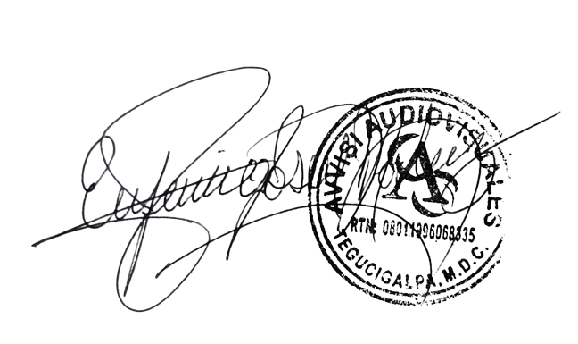

______________________________ Lic. Eufemio Josue Martinez Galo
Avvisi Audiovisuales
______________________________
Representante

